「桌次表統整」0602
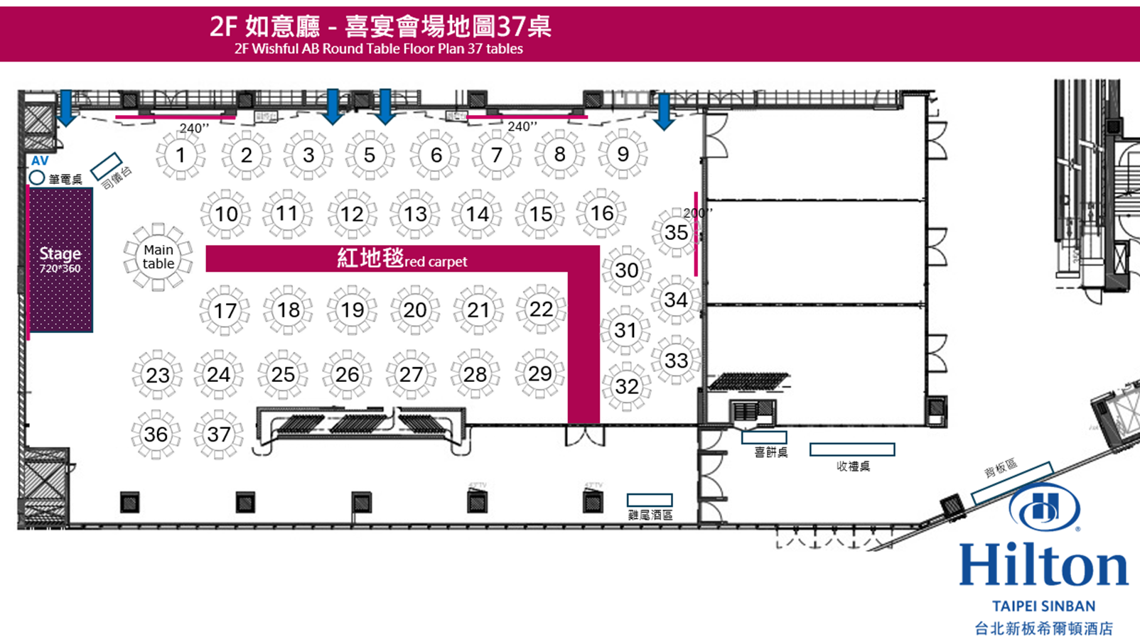
 | 序號 | 1 | 2 | 3 | 5 | 6 | 7 | 8 | 9 | 10
主桌 | 桌號 | 1 | 2 | 3 | 5 | 6 | 7 | 8 | 9 | 10
主桌 | 桌牌 | 新郎父親 社團理事長 | 新郎父親 長官 | 新郎父親 文大好友 | 新郎父親 三重好友 | 明德高中4 | 明德高中5 | 新郎 永和親友 | 新郎 永和親友 | 新郎父親 議會長官
楊子徵 | 1 | 吳光輝 | 黃榮德 | 程谷川1 | 潘漢照 | 陳彥超 | 蘇國慶 | 楊菊蓮 | 楊菊蕙 | 蔣議長
籃勝玉 | 2 | 吳林金枝 | 鄭仁榮 | 程谷川2 | 許麗華 | 林慧慈 | 吳品謙1 | 蔡金和 | 林怡君 | 陳副議長
楊義德 | 3 | 龔裕雄 | 吳學燕 | 謝開 | 趙清河 | 林品妤 | 吳品謙2 | 蔡宗燁 | 盧可欣 | 林新欽
邱美婷 | 4 | 游惠媚 | 劉英台 | 陳淑貞 | 廖淑英 | 陳彥霖1 | 黃詩華 | 蔡文慈 | 林怡如1 | 陳王正源
籃武名 | 5 | 蘇貞夙 | 鄧民治 | 張水池 | 李茂昌 | 陳彥霖2 | 黎少奇 | 蔡靖平 | 林怡如2 | 鄭逢時
吳素美 | 6 | 游志堅 | 沈鳳樑 | 趙慶福 | 王淑玲 | 陳楚煜 | 吳淑純 |  | 林怡如3 | 劉炳發
籃彗真 | 7 | 王定國 | 鄧家基1 | 邵德 | 林飛龍1 | 廖桂華 | 張哲彥 |  | 林怡如4 | 李學益
籃靖雅 | 8 | 林寶玫 | 鄧家基2 | 謝先賜 | 林飛龍2 | 曾正德 | 鄭詩韻1 | 宮添財 | 游芳容 | 陳棟遠
邱淑哲 | 9 | 孫偉德1 | 陳兆忠 | 莊茂坤 | 黎振忠1 | 邱弘毅 | 鄭詩韻2 | 宮太太 | 楊子賢1 | 鄒岳廷
呂雪花 | 10 | 孫偉德2 | 蔡堡墉 | 李安民 | 黎振忠2 | 鄭芯臻1 | 林盈劭1 | 楊子嬅 | 楊子賢2 | 周勝考
 | 11 |  |  |  |  | 張旭陽 | 林盈劭2 |  | 楊子儀1(素)
 | 12 |  |  |  |  | 鄭芯臻2(兒) | 鄭詩韻3(兒) |  | 楊子儀2(素)
序號 | 11 | 12 | 13 | 14 | 15 | 16 | 17 | 18 | 19 | 20
桌號 | 11 | 12 | 13 | 14 | 15 | 16 | 17 | 18 | 19 | 20
桌牌 | 新郎父親 議會長官 | 明德高中1 | 明德高中2 | 明德高中3 | 新郎 大學室友 | 新郎大學 朋友+于晏們 | 新娘親人& 實習同事 | 新娘 父母親友 | 新娘 閨蜜&學妹 | 成功夥伴& 壢商夥伴
1 | 蔡家福 | 藍苔瑛1 | 何佩玲1 | 許一玲 | 許冠崙1 | 郭耀琮 | 籃一昌 | 曾俊能 | 孫雅琳 | 陳義榮
2 | 陳汪全 | 藍苔瑛2 | 何佩玲2 | 許明福 | 許冠崙2 | 林世祥 | 張佳樺 | 廖勝德 | 孫雅琳 | 詹惠雯
3 | 蔡明堂 | 吳靜婷 | 謝定芳1 | 曾讌欹 | 邱俊運 | 何偲睿 | 黃文正 | 徐春民 | 陳慶瑜 | 謝紫琳
4 | 江政彥 | 林芳瑜 | 謝定芳2 | 李寬群 | 陸品丞1 | 王俊偉 | 黃文正 | 梅慧玲 | 彭采儀 | 王羽禾
5 | 林鴻池(素) | 林銘麒 | 謝定芳3 | 欒興美 | 陸品丞2 | 黃千穗 | 黃文正 | 邱娉媺 | 勞曉霖 | 陳光耀
6 | 林義一 | 副校長1 | 莊嵃翔 | 洪穗甄 | 陳盈伸 | 林家緯 | 陳品瑄 | 薛秋珍 | 陳臻儀 | 劉志祥
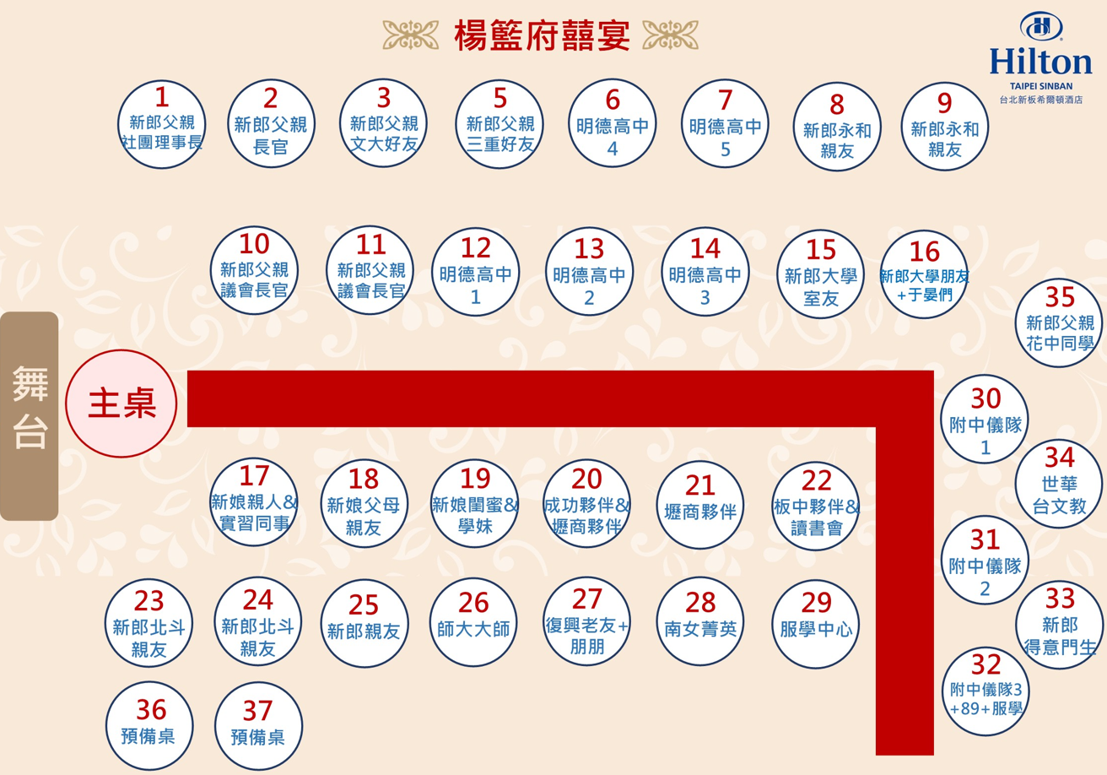
7 | 鄭四維 | 副校長2 | 楊麗鈴 | 林玥妤 | 陳宥任 | 張力 | 林雅芬 | 黃語均(素) | 陳奕儒 | 葉素含
8 | 蔡宗一 | 方董1 | 朱韻潔 | 王景東(素) | 陳泀潣1 | 羅建凱 | 林雅芬 | 黃語均(素) | 陳奕儒 | 吳淑惠
9 | 廖裕德 | 郭秋水 | 莊家齊 | 董馨梅 | 陳泀潣2 | 潘信瑋 | 江旻蓉 | 黃語均(素) | 何亭綝 | 黃聖琪(素)
10 |  | 校長夫人 | 管敏彰 | 巫文亭 | Momo | 黃正昌 | 江旻蓉 | 黃語均(素) | 劉婉玲 | 游珮淳(素)
11 |  |  | 呂定朋 | 陳彥如 |  |  |  |  |  | 戴鳳如(素)
12 |  |  | 陳芮棋
序號 | 21 | 22 | 23 | 24 | 25 | 26 | 27 | 28 | 29 | 30
桌號 | 21 | 22 | 23 | 24 | 25 | 26 | 27 | 28 | 29 | 30
桌牌 | 壢商夥伴 | 板中夥伴& 讀書會 | 新郎 北斗親友 | 新郎 北斗親友 | 新郎親友 | 師大大師 | 復興老友+ 朋朋 | 南女菁英 | 服學中心 | 附中儀隊1
1 | 劉雨宣 | 李世傑 | 邱大馨 | 卓森利 | 鄭心瀚 | 陳奕榮 | 楊竺靜 | 石惠棋 | 陳昕竑1 | 林珉羽
2 | 楊婕妤 | 謝丞諭 | 陳惠麗 | 邱美園 | 鄭亮 | 李欣翰 | 楊竺靜 | 陳玟妤 | 許博凱1 | 林祥麟
3 | 吳思婷 | 鍾廷葳 | 看護 | 陳墩煉 | 陳玉霞 | 劉淑婷 | 黃珮綾 | 孫韻潔 | 許博凱2 | 鍾定真(素)
4 | 顏偉家 | 蔡育瑩 | 鄭正棠 | 邱美盈 | 葉明惠1 | 張恩姍 | 王勝民 | 孫韻潔 | 周侑婷 | 簡名沅
5 | 陳虹汝 | 蔡敏琳 | 邱美錦 | 鄭逸文 | 葉明惠2 | 陳貞宇 | 陳易葆 | 黃智琳 | 鄭佳玫1 | 宋繼元
6 | 呂珮如 | 蔡敏琳 | 張良助 | 蔡承威 | 楊文燦1 | 簡富玉 | 黃雪晴 | 黃智琳 | 鄭淯嘉1 | 謝宜儒
7 | 汪子舜 | 潘樺 | 邱美鶴 | 高秀娟 | 楊文燦2 | 李郁柔 | 張雅婷 | 李宇雙 | 鄭淯嘉2 | 董郁禕
8 | 胡薰尹 | 林毓秀 | 王俊程 | 卓怡孜1 | 陳正宗1 | 李郁柔 | 林虹喻 | 林彤 | 李彥均1 | 王冠華
9 | 林翠萍 | 林雅鈴 | 鄭逸如 | 卓怡孜2 | 陳正宗2 | 林芳瑋 | 林虹喻 | 陳玟霖 | 李彥均2 | 楊世成
10 | 盧健瑋 | 林雅鈴 | 鄭維元 | 卓怡孜3 | 楊子瑩 |  | 孫晏翎 |  |  | 邱柏舜
11 | 盧健瑋 |  |  |  | 鄭禾妍(兒)
12
序號 | 31 | 32 | 33 | 34 | 35 | 36 | 37 | 38 | 39 | 40
桌號 | 31 | 32 | 33 | 34 | 35 | 36 | 37 | 38 | 39 | 40
桌牌 | 附中儀隊2 | 附中儀隊3+ 89+服學 | 新郎 得意門生 | 世華台文教 | 新郎父親 花中同學 | 預備桌 | 預備桌
1 | 湯文睿1 | 林震1 | 秦敏瑜 | 何培才 | 李鐵和
2 | 湯文睿2 | 林震2 | 周萬翔 | 黃玉珍 | 蘇寶山
3 | 蘇廣林 | 王偉丞1 | 王翊亘 | 郭正雄 | 呂德清1
4 | 蘇志穎1 | 王偉丞2 | 范珈崧 | 吳大韻 | 呂德清2
5 | 蘇志穎2 | 張賢廷 | 范詠俊 | 賴金河 | 張碧珠
6 | 柯唯婷 | 俞學彣1 | 杜敏瑄 | 張素卿 | 蘇金龍
7 | 廖士鳴 | 俞學彣2 | 蔡佳軒 | 謝書和 | 蕭宜峰1
8 | 吳翌維 | 康慧賢1 | 賴芃叡 | 王美秀 | 蕭宜峰2
9 | 江昭緯 | 康慧賢2 | 簡柏中 | 羅鴻祥 | 林榮吉1
10 | 黃國展 |  | 林宥滕 | 謝杰雄 | 林榮吉2
11 |  | 俞學彣3(兒)
12 |  | 王偉丞3(兒)

